Maquette
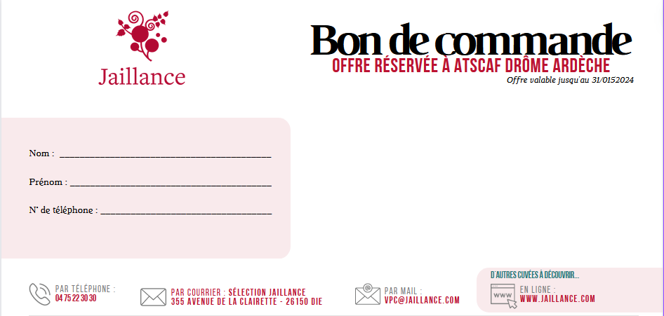

Ref | VINS |  | % vol. | cl | Nbre blles par carton | Prix carton | Prix promo carton | Nbre de cartons | Montant
 | VINS EFFERVESCENTS - DOUX METHODE ANCESTRALE
020 | "Impériale" AOC Clairette de Die |  | 8.0 | 75 cl | 6 | 56.20 | 44.96 €
040 | "Impériale" AOC Clairette de Die - 1/2 bouteilles |  | 8.0 | 37,5 cl | 12 | 76.60 | 61.28 €
030 | "Impériale" AOC Clairette de Die - Magnum |  | 8.0 | 150cl | 3 | 60.50 | 48.40 €
015 | "Icône" AOC Clairette de Die - Bouteilles numérotées | 2021 | 8.0 | 75 cl | 6 | 86.00 | 68.80 €
045 | "Nuance de Muscat " Vin Mousseux de qualité aromatique rosé Vin Biologique Certifié par FR-BIO-01 |  | 8.0 | 75 cl | 6 | 57.70 | 46.16 €
060 | "Cybèle" AOC Clairette de Die Vin Biologique Certifié par FR-BIO-01 |  | 8.0 | 75 cl | 6 | 59.60 | 47.68 €
063 | "Les Hauts de Desse" AOC Clairette de Die Vin Biodynamique Certifié par DEMETER | 2021 | 8.0 | 75 cl | 6 | 72.60 | 58.08 €
 | VIN EFFERVESCENT - SANS ALCOOL
005 | "Bulles de Muscat" devient "Delight" Jus pétillant à base de raisin muscat - 0% alcool |  | 0.0 | 75 cl | 6 | 34.70 | 27.76 €
 | VINS EFFERVESCENTS - BRUT
065 | "Cérès" AOC Clairette de Die Bio Vin Biologique Certifié par FR-BIO-01 |  | 11.5 | 75cl | 6 | 59.60 | 47.68 €
050 | "Grande Réserve" AOC Crémant de Die | 2016 2018 | 12.0 | 75 cl | 6 | 57.20 | 45.76 €
052 | "Icône" AOC Crémant de Die - Bouteilles numérotées Vin Biologique Certifié par FR-BIO-01 | 2020 | 12.0 | 75 cl | 6 | 92.80 | 74.24 €
095 | "Icône" AOC Crémant de Bordeaux - Bouteilles numérotées | 2018 | 12.0 | 75 cl | 6 | 86.20 | 68.96 €
110 | "Héritage" AOC Crémant de Bordeaux |  | 12.0 | 75 cl | 6 | 56.30 | 45.04 €
120 | "Héritage" AOC Crémant de Bordeaux rosé |  | 12.5 | 75 cl | 6 | 56.30 | 45.04 €
083 | AOC Crémant de Loire Jaillance Blanc |  | 12.0 | 75 cl | 6 | 56.00 | 44.80 €
 | COFFRET DECOUVERTE
670 | Coffret 3 bouteilles ICONE (1 blle Icône Clairette Die + 1 blle Icône Crémant Die + 1 blle Icône Crémant Bx) |  |  | 75 cl | 3 | 44.20 | 35.36 €
680 | Coffret Madame Sureau Spritz (1 blle de Nuance de Muscat rosé + 1 blle de Madame Sureau + 1 fiche cocktail) |  |  | 75cl 70cl | 2 | 33.60 | 26.88 €
 | VINS AOC CHATILLON-EN-DIOIS
150 | Châtillon en Diois AOC blanc Aligoté | 2022 | 12.5 | 75 cl | 6 | 45.70 | 36.56 €
155 | Châtillon en Diois AOC blanc Aligoté BIO Vin biologique certifié par FR-BIO-01 | 2022 | 12.5 | 75 cl | 6 | 47.30 | 37.84 €
160 | Châtillon en Diois AOC blanc "Domaine de la Gouyarde" Vin biologique certifié par FR-BIO-01 | 2022 | 13.5 | 75 cl | 6 | 71.50 | 57.20 €
180 | Chatillon en Diois AOC rouge | 2022 | 14.0 | 75 cl | 6 | 42.90 | 34.32 €
182 | Chatillon en Diois AOC rouge bio Vin Biologique certifié par FR-BIO-01 | 2022 | 14.0 | 75 cl | 6 | 48.10 | 38.48 €
190 | Chatillon en Diois AOC rouge bio "Domaine du Sourbier" Vin Biologique certifié par FR-BIO-01 | 2022 | 14.0 | 75 cl | 6 | 66.30 | 53.04 €
200 | IGP rosé "Les Cabanons" | 2022 | 12.0 | 75 cl | 6 | 38.70 | 30.96 €
 | VINS BLANCS
830 | "Le Grès du Trias" Viognier IGP Ardèche | 2022 | 14.0 | 75 cl | 6 | 52.50 | 42.00 €
435 | "Les Pends" AOC Crozes Hermitage | 2022 2023 | 12.5 | 75 cl | 6 | 76.50 | 61.20 €
450 | "La Pigeade" AOC Muscat de Beaumes de Venise | 2022 | 15.0 | 75 cl | 6 | 99.00 | 79.20 €
 | VINS ROSES
310 | "Domaine Chantepierre" AOC Tavel | 2022 | 14.0 | 75 cl | 6 | 61.00 | 48.80 €
700 | "Opale" AOC Coteaux d'Aix en Provence | 2022 | 12.5 | 75 cl | 6 | 55.80 | 44.64 €
550 | "Héritage" AOC Côtes de Provence | 2022 | 13.0 | 75 cl | 6 | 63.60 | 50.88 €
 | VINS ROUGES
270 | "Cuvée des Princes" AOC Côtes du Rhône Villages | 2021 | 15.0 | 75 cl | 6 | 45.90 | 36.72 €
280 | "Prince d'Archyane" AOC Côtes du Rhône | 2022 | 14.5 | 75 cl | 6 | 39.60 | 31.68 €
710 | "Brézème" AOC Côtes du Rhône | 2021 | 13.0 | 75 cl | 6 | 63.60 | 50.88 €
770 | "Château des Coccinelles" AOC Côtes de Rhône Vin biologique distribué par FR-BIO-01 | 2021 | 14.5 | 75 cl | 6 | 70.00 | 56.00 €
820 | "Secret de Terroir" AOC Grignan-Les-Adhémar | 2022 | 14.0 | 75 cl | 6 | 62.10 | 49.68 €
860 | "Château de Pisan" AOC Rasteau | 2020 | 14.5 | 75 cl | 6 | 74.00 | 59.20 €
390 | "Baron d'Ardeuil" AOC Buzet | 2019 | 14.0 | 75 cl | 6 | 57.60 | 46.08 €
420 | "La Motte" AOC Crozes Hermitage | 2022 | 13.0 | 75 cl | 6 | 99.00 | 79.20 €
300 | "Les Mariniers du Fleuve" AOC St Joseph | 2022 | 14.0 | 75 cl | 6 | 97.00 | 77.60 €
690 | "Esprit de Granit" AOC St Joseph | 2020 | 14.5 | 75 cl | 6 | 174.00 | 139.20 €
440 | "La Font de Brèmes" AOC Beaumes de Venise | 2020 | 14.5 | 75 cl | 6 | 63.60 | 50.88 €
330 | "Le Seigneur du Raveil" AOC Vacqueyras | 2020 | 15.0 | 75 cl | 6 | 72.60 | 58.08 €
320 | "Le Blason" AOC Gigondas | 2018 | 15.0 | 75 cl | 6 | 97.80 | 78.24 €
510 | "Grande Toque" AOC Lubéron | 2020 2021 | 14.5 | 75 cl | 6 | 46.20 | 36.96 €
600 | "Brulesécaille" AOC Côte de Bourg | 2016 | 14.0 | 75 cl | 6 | 81.00 | 64.80 €
780 | "Matteo" Châteauneuf-du-Pape Vin biologique distribué par FR-BIO-01 | 2020 | 15.0 | 75 cl | 6 | 198.90 | 159.12 €

